Asse 1 Ricerca e Innovazione
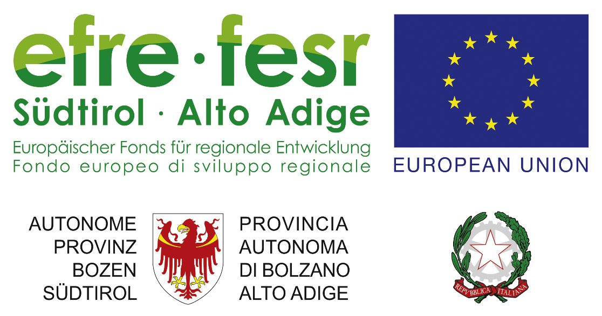 |  | Programma "Investitimenti in crescita e occupazione" FESR 2014-2020 della Provincia autonoma di Bolzano - Alto Adige / Italia ELENCO DEI BENEFICIARI Reg. CE n. 1303/2013, alleg. XII
Codice Progetto | NOME DEL BENEFICIARIO | DENOMINAZIONE DELL'OPERAZIONE | SINTESI DELL'OPERAZIONE | DATA DI INIZIO DELL'OPERAZIONE | DATA DI FINE DELL'OPERAZIONE (DATA PREVISTA PER IL COMPLETAMENTO MATERIALE O LA COMPLETA ATTUAZIONE DELL'OPERAZIONE) | SPESA TOTALE AMMISSIBILE ASSEGNATA ALL'OPERAZIONE | CONTRIBUTO PUBBLICO CONCESSO | CODICE POSTALE DELL'OPERAZIONE | LUOGO | PAESE | DENOMINAZIONE DELLA CATEGORIA DI OPERAZIONE

FESR1001 | Libera Università di Bolzano | Centro servizi WEb per la progettazione multidimensionale di QUALità e il monitoraggio teleoperato di Green Infrastructures (Wequal/1a) | Il progetto ha l’obiettivo di sviluppare un sistema di supporto alla progettazione multidimensionale e al monitoraggio ambientale per interventi di Green Infrastructures (GI). | 2017-01-01 | 2019-06-30 | 257,100.00 | 257,100.00 | 39100 | Bolzano | Italia | 062 Trasferimento di tecnologie e cooperazione tra università e imprese, principalmente a vantaggio delle PMI
FESR1002 | Libera Università di Bolzano | Bilancio e pianificazione del trasporto di sedimento nei corsi d'acqua dell'Alto Adige: dalla mitigazione del rischio alla riqualificazione ambientale | Il progetto rappresenta la componente di ricerca applicata del progetto integrato SEDIPLAN, il quale si compone anche della parte di innovazione (SEDIPLAN-i). L’obiettivo generale del progetto SEDIPLAN è di quantificare i processi di trasporto solido e la loro variabilità lungo il reticolo idrografico dell’Alto Adige, identificandone gli impatti associati alla produzione idroelettrica e le loro ricadute per le condizioni morfologiche, per arrivare a proporre delle priorità per il futuro piano di gestione dei sedimenti. | 2017-01-01 | 2019-12-31 | 521,600.00 | 521,600.00 | 39100 | Bolzano | Italia | 058 Infrastrutture di innovazione e ricerca (pubbliche)"
FESR1003 | CISMA SRL | Bilancio e pianificazione del trasporto di sedimenti nei corsi d'acqua dell'Alto Adige: dalla mitigazione del rischio alla riqualificazione ambientale | Si tratta di un progetto focalizzato sull'interazione fra gli impianti di produzione idroelettrica, le opere di difesa e i corsi d'acqua della provincia di Bolzano, con particolare riferimento alla gestione dei sedimenti. | 2017-01-01 | 2019-12-31 | 378,900.00 | 271,960.00 | 39100 | Bolzano | Italia | 062 Trasferimento di tecnologie e cooperazione tra università e imprese, principalmente a vantaggio delle PMI
FESR1006 | Maccaferri Innovation Center Srl | Centro servizi WEb per la progettazione multidimensionale di QUALità e il monitoraggio teleoperato di Green Infrastructures 1.b | Il progetto ha l’obiettivo di sviluppare un sistema di supporto alla progettazione multidimensionale e al monitoraggio ambientale per interventi di Green Infrastructures (GI). | 2017-01-01 | 2019-06-30 | 682,700 | 405,308 | 39100 | Bolzano | Italia | 062 Trasferimento di tecnologie e cooperazione tra università e imprese, principalmente a vantaggio delle PMI
FESR1008 | Libera Università di Bolzano | Gestione collaborativa di processi di costruzione | La proposta di progetto mira allo sviluppo di un prototipo per la gestione collaborativa di processi di costruzione per l’ingegneria civile. In confronto al settore industriale l’edilizia è caratterizzata da una minore produttività. La strategia principale per risolvere questo problema consiste nell’istituzione di una collaborazione effettiva tra i partecipanti al processo di costruzione. | 2017-01-01 | 2020-01-01 | 747,700.00 | 747,700.00 | 39100 | Bolzano | Italia | 059 Infrastrutture di ricerca e innovazione (private, compresi i parchi scientifici)
FESR1010 | Centro di Sperimentazione Laimburg | PinotBlanc - Valorizzazione del Pinot bianco nella viticoltura alpina | Gli obiettivi del progetto sono: -Adattamento agli effetti negativi del cambiamento climatico sulla stilistica del Pinot blanc tramite l’espansione miratamente basata su risultati scientifici -Innalzamento del livello qualitativo dei vini Pinot blanc assieme alla competitività internazionale dell’economia vitivinicola Altoatensina | 2016-10-01 | 2019-09-30 | 722,600.00 | 722,600.00 | 39044 | Vadena | Italia | 058 Infrastrutture di innovazione e ricerca (pubbliche)
FESR1013 | Braus Giorgio | Creazione ATS per chiudere la filiera di lavorazione del FORSU producendo mangimi e concimi | Il progetto nasce dalla valutazione dei risultati scaturiti dai progetti di ricerca sperimentale: “Sistema biodinamico ed ecologico per ridurre il volume e odorato dei rifiuti organici (umido), tramite “Hermetia illucens” con conseguente produzione di materia prima”. Si tratta della parte innovazione di un progetto integrato. | 2016-10-01 | 2020-09-22 | 248,600.00 | 149,160.00 | 39100 | Bolzano | Italia | 062 Trasferimento di tecnologie e cooperazione tra università e imprese, principalmente a vantaggio delle PMI
FESR1017 | Fraunhofer Italia Research Società consortile a responsabilità limitata | Gestione decentrale di processi per la produzione industriale nella fabbrica intelligente | L’obiettivo del progetto è di progettare ed implementare infrastrutture di ricerca su sistemi di produzione ciber-fisici in Alto Adige. Il fulcro principale di questa strumentazione di laboratorio automatizzata è quello di condurre ricerca applicata nei campi delle strategie di controllo decentralizzate per l´organizzazione, parametrizzazione e ottimizzazione autonoma dei processi produttivi. | 2017-01-01 | 2019-12-31 | 744,400.00 | 744,400.00 | 39100 | Bolzano | Italia | 059 Infrastrutture di ricerca e innovazione (private, compresi i parchi scientifici)
FESR1018 | Fraunhofer Italia Research Società consortile a responsabilità limitata | KlimaKit - Spronare al cambiamento il mercato del risanamento energetico in Alto Adige | Il progetto mira a sviluppare a) gli strumenti adatti affinché progettisti, imprese, investitori e erogatori di energia possano considerare la collaborazione come la base per un nuovo modello di business b) una piattaforma e un’interfaccia web capace di comunicare efficacemente i consumi energetici agli utenti e di stimolarli verso una gestione consapevole ed efficace dal punto di vista energetico del proprio appartamento c) una roadmap per gli istituti di edilizia sociale pubblica dove siano definiti nuovi modelli di investimento e di negoziazione degli interventi di risanamento | 2017-01-01 | 2020-01-01 | 534,700.00 | 534,700.00 | 39100 | Bolzano | Italia | 059 Infrastrutture di ricerca e innovazione (private, compresi i parchi scientifici)
FESR1021 | Centro di Sperimentazione Laimburg | Controllo delle popolazioni di Drosophila suzukii sfruttando l’azione attrattiva dei lieviti | Il progetto ha l’obiettivo di sviluppare un metodo di contenimento innovativo per la lotta al moscerino. Sfruttando le competenze interdisciplinari di entomologia, elettro-fisiologia, microbiologia e metabolomica e attraverso lo studio dell’azione attrattiva di specie di lieviti selezionati e dei loro metaboliti nei confronti di D. suzukii, sarà messo a punto un sistema di attract & kill. La formulazione di lievito che risulterà più attrattiva per il fitofago sarà associata ad un insetticida a basso impatto ambientale per migliorare le strategie di controllo in pieno campo, riducendo così i residui di insetticidi sui frutti. | 2016-11-01 | 2019-10-31 | 880,300.00 | 880,300.00 | 39044 | Vadena | Italia | 058 Infrastrutture di innovazione e ricerca (pubbliche)
FESR1022 | Agenzia per l'Energia Alto Adige - CasaClima | Strumento di valutazione per garantire prestazioni ottimali degli edifici dalla progettazione alla fase operativa | Il progetto ha l’obiettivo di realizzare la nuova generazione del software ProCasaClima. Verranno aggiornate ed estese le funzioni della versione attuale del software ed il suo campo di applicazione. Il nuovo ProCasaClima sarà uno strumento semplice ed affidabile di valutazione e comunicazione delle prestazioni (energia, comfort, profili di carico, sostenibilità e costi), nonché di supporto alla progettazione ed alla pianificazione urbanistica, consentendo di definire soluzioni efficienti con livelli ottimali dei costi per edifici nuovi ed esistenti. | 2017-01-01 | 2020-01-01 | 829,400.00 | 829,400.00 | 39100 | Bolzano | Italia | 058 Infrastrutture di innovazione e ricerca (pubbliche)
FESR1028 | Libera Università di Bolzano | Valorizzazione della filiera di gassificazione di biomasse legnose per l'energia, la fertilità del suolo e la mitigazione dei cambiamenti climatici | WOOD-UP è un progetto di innovazione di prodotto e di processo con effetti significativi su settori chiave dell’economia dell’Alto Adige, che ha come obiettivo la valorizzazione della filiera altoatesina di pirolisi/gassificazione della biomassa legnosa secondo principi di sostenibilità economica ed ecologica. Per raggiungere gli obiettivi che WOOD-UP si pone, si confronteranno diversi scenari di valorizzazione della filiera di gassificazione delle biomasse legnose in Alto Adige tramite la tecnica dell’Analisi del Ciclo di Vita (LCA). | 2016-10-01 | 2019-10-01 | 700,600.00 | 700,600.00 | 39100 | Bolzano | Italia | 058 Infrastrutture di innovazione e ricerca (pubbliche)
FESR1029 | Libera Università di Bolzano | Laboratori di Termo Fluido Dinamica Applicata, infrastrutture di ricerca applicata per aziende e industria altoatesina | Il progetto proposto prevede la realizzazione di un laboratorio di termo-fluidodinamica che integri metodi e strumenti per la caratterizzazione di fluidi industriali. La struttura nasce a supporto delle attività di ricerca e delle aziende altoatesine che operano in settori diversi ma che hanno come comun denominatore l’interesse per i fenomeni di trasporto di fluidi liquidi e gassosi, in particolare per la generazione di energia e l’efficienza energetica. I settori strategici individuati sono quelli relativi alla produzione idroelettrica, alla gassificazione della biomassa e ai processi di conversione dell’energia. | 2017-01-01 | 2019-12-31 | 849,600.00 | 849,600.00 | 39100 | Bolzano | Italia | 058 Infrastrutture di innovazione e ricerca (pubbliche)
FESR1030 | ForTeam srl | VIRTUAL REALITY INNOVATION | Nessun’altra tecnologia ha il potenziale per rivoluzionare la comunicazione come la Realtà Virtuale; tuttavia ci sono pochissime e limitate ricerche sull’efficacia nell’ambito formativo ed educativo. Il progetto intende valutare le potenzialità della Realtà Virtuale nella formazione, attraverso una sperimentazione in temi selezionati dell’informatica, dell’enogastronomia, della sicurezza sul lavoro e delle competenze trasversali, con contenuti forniti da enti formativi attivi sul territorio e il supporto della Facoltà di Scienze della Formazione della Libera Università di Bolzano. | 2016-07-01 | 2017-07-31 | 501,700.00 | 320,120.00 | 39100 | Bolzano | Italia | 062 Trasferimento di tecnologie e cooperazione tra università e imprese, principalmente a vantaggio delle PMI
FESR1033 | Libera Università di Bolzano | Sviluppo di mangimi altamente proteici a base di insetti per l'alimentazione zootecnica con produzione in Alto Adige | Gli insetti quali fonte proteica per mangimi rappresenta una valida alternativa all’attuale uso di soia e farine di pesce, considerando che il 70% dei terreni è già dedicato alla produzione di mangimi e l’approvvigionamento ittico si sta riducendo. L’allevamento di insetti presenta diversi vantaggi: un’altissima efficienza di conversione (7 volte maggiore che i bovini) e l’emissione di gas serra/ammoniaca fino a cento volte minore. Recentemente, l'EFSA e il Parlamento Europeo hanno incluso gli insetti come 'nuovi alimenti' promuovendone lo studio e l’utilizzo. In questo progetto si intende esplorare la possibilità di utilizzo della 'mosca soldato nera' (Hermetia illucens), quale insetto adatto a svilupparsi su FORSU, Frazione Organica del Rifiuto Solido Urbano, raccolto in Alto Adige da Eco Center S.p.A per circa 5.000 ton/anno. | 2016-10-01 | 2019-10-01 | 290,800.00 | 290,800.00 | 39100 | Bolzano | Italia | 062 Trasferimento di tecnologie e cooperazione tra università e imprese, principalmente a vantaggio delle PMI
...

